特效反饋
幽靈牛
背後有幽靈野獸
編號 | 分類 | 特效說明 | 特效參考圖(重精不重多) | 掛載部位 | loop | 備註 | 優先 | 申請者 | 美術確認 | 窗口確認 | 申請者確認
Particle_01825 | 黃帝技能 | 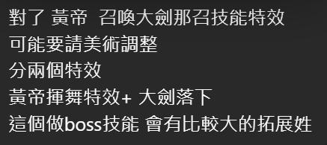 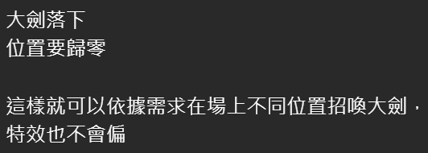 | 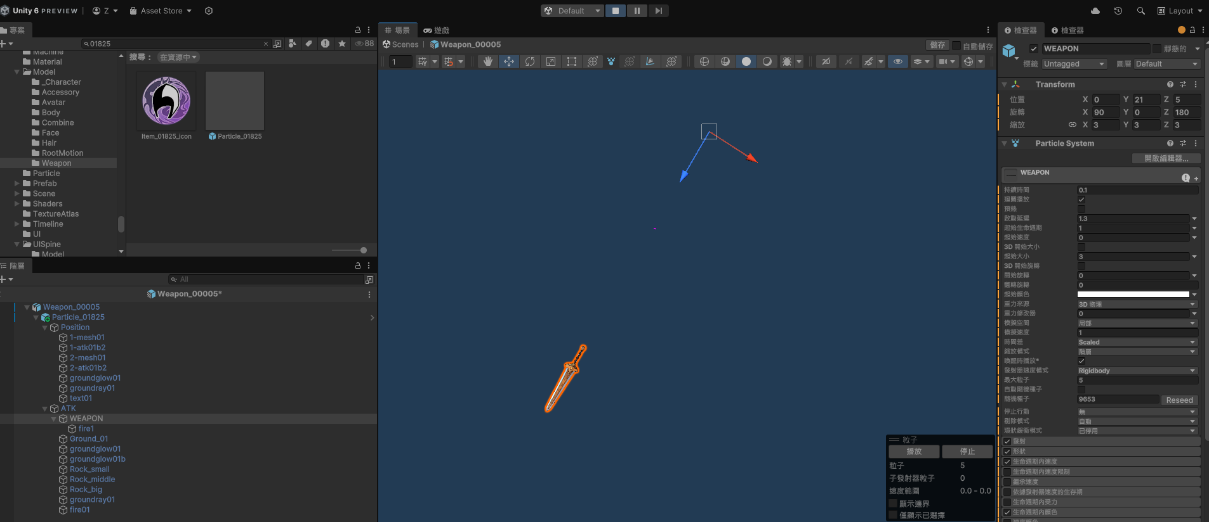 | 對地特效 | N
 | 蚩尤外觀 （方案一） | 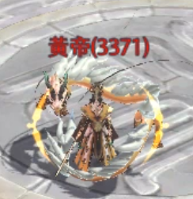 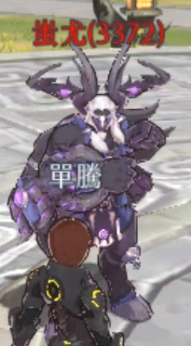 黃帝和蚩尤是對等關係的活動boss，現在看起來黃帝好像厲害很多的樣子。希望給蚩尤背後加半隻幽靈牛，如果沒辦法像參考影片一樣抓住人體就浮著一顆牛頭即可。對標黃帝環繞的龍 | 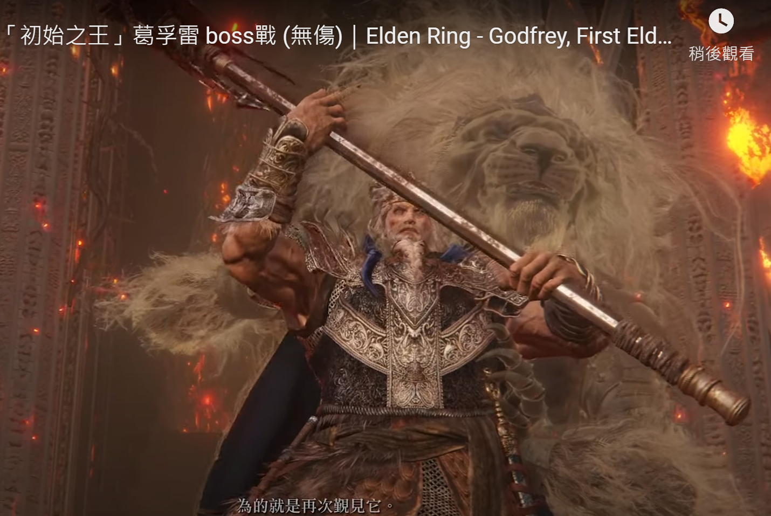 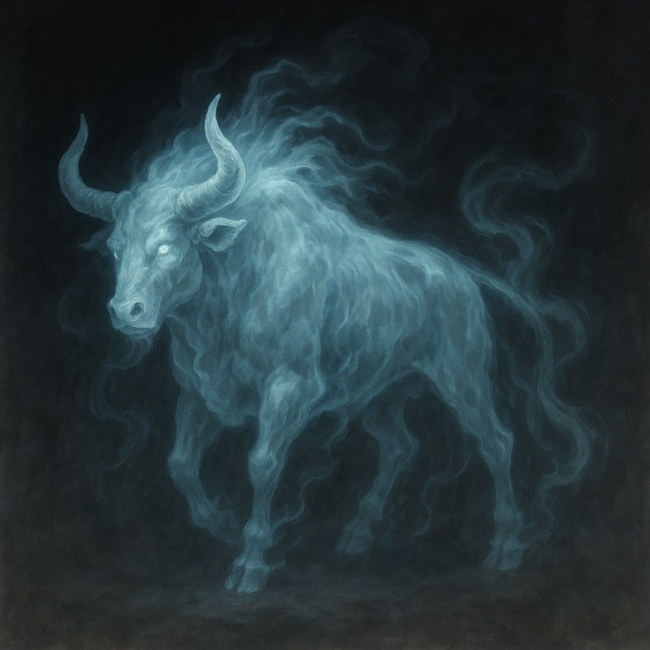 參考影片：艾爾登法環-「初始之王」葛孚雷boss戰(無傷) https://www.youtube.com/watch?v=zL-2A7ko4Xw |  | N
陣法中伸出蚩尤的手
蚩尤背後有陣法
邪惡陣法
 | 蚩尤外觀 （方案二） | 如果背後出現一隻幽靈野獸有點花時間，也可以讓蚩尤的背後出現一個邪惡的陣法，陣法中伸出兩隻手來（蚩尤「人身牛蹄，四目六手」，正好缺了兩隻手） | 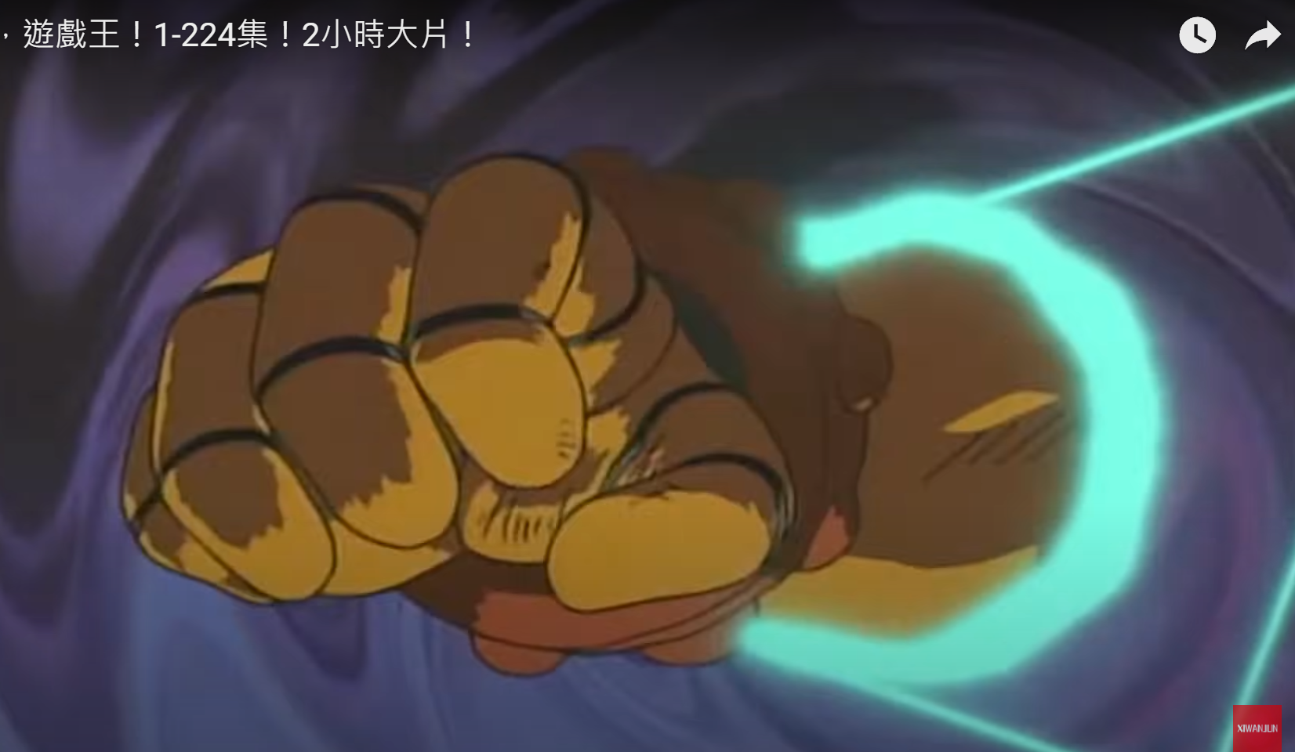 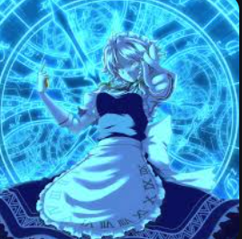 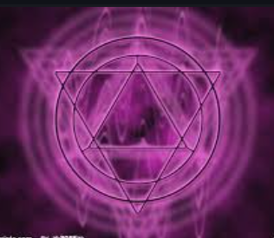
龍身在雲霧中
 | 黃帝/蚩尤外觀 | 黃帝和蚩尤是比較帥的NPC，製作人說還希望增加一點“BOSS感”。希望可以給蚩尤紫色烟霧+閃電的組合特效從體内向上飄出的感覺，黃帝的龍在雲霧中若隱若現的感覺。 | 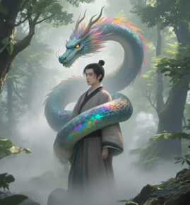 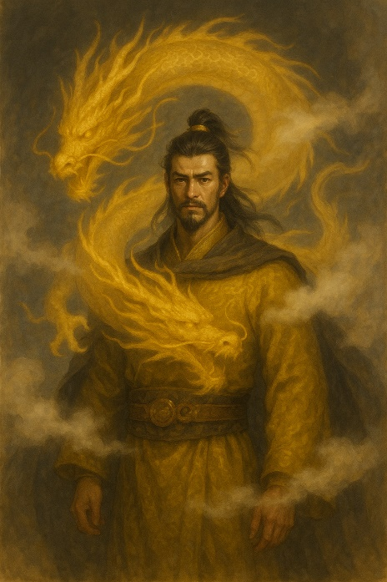 |  | N
蘑菇雲
牛頭蘑菇雲
Particle_00727 | 蚩尤技能 | 蚩尤技能的特效有些簡單，希望對標黃帝召喚大劍的技能，讓蚩尤的這個動作配合出現一朵核彈的蘑菇雲，雲的形狀變成一隻牛頭 | 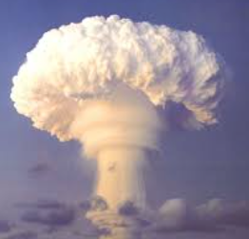 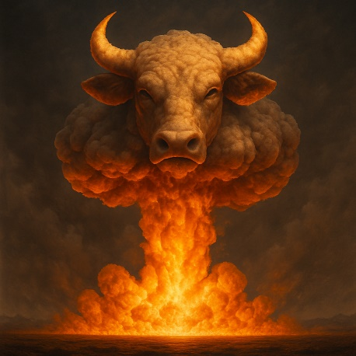 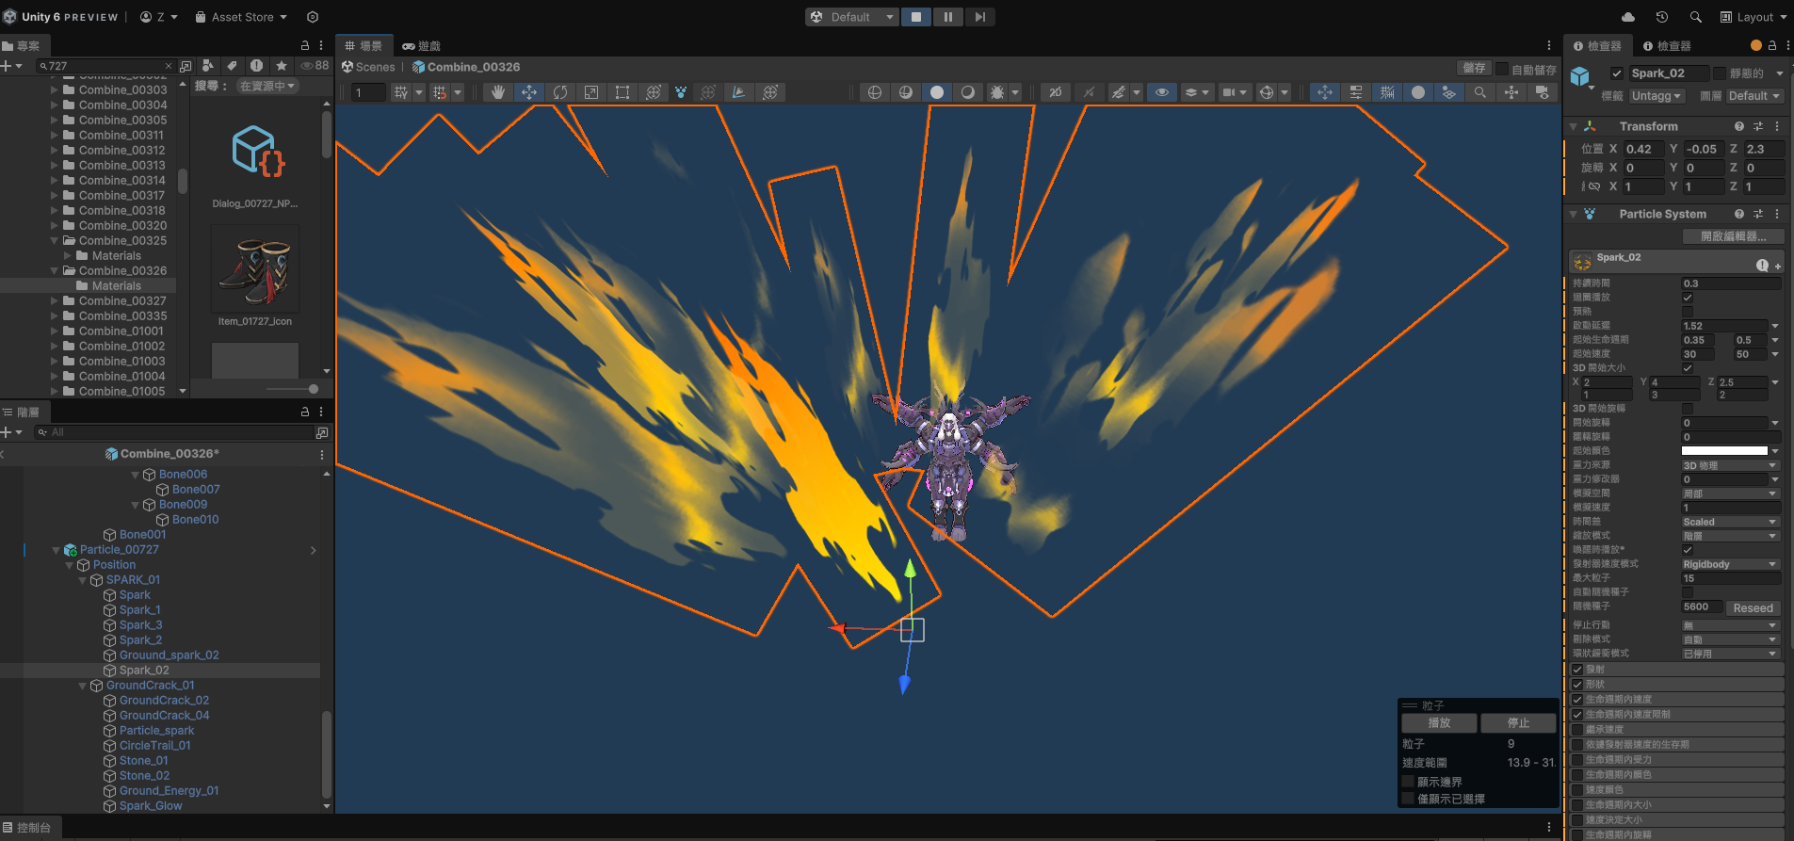 | 對地特效 | N

